Задание 1
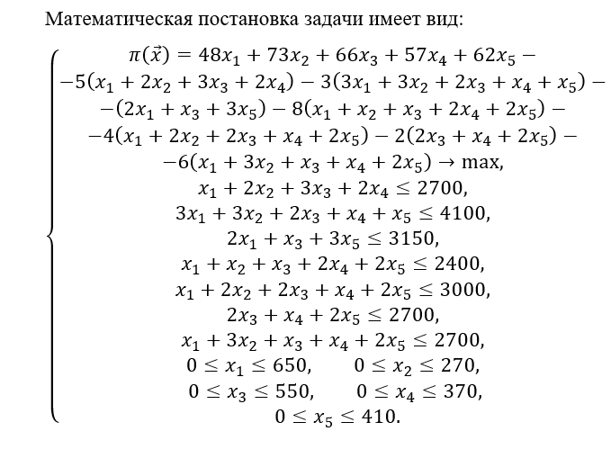
Модель оптимизации плана производства
 |  |  |  |  |  |  |  | C | B | X
 | Ресурсы |  |  |  |  |  |  | Цена ед. продукции | Спрос | План производства

Виды продукции | 1 | 3 | 2 | 1 | 1 | 0 | 1 | 48 | 650 | X1 | 648
 | 2 | 3 | 0 | 1 | 2 | 0 | 3 | 73 | 270 | X2 | 216
 | 3 | 2 | 1 | 1 | 2 | 2 | 1 | 66 | 550 | X3 | 452
 | 2 | 1 | 0 | 2 | 1 | 1 | 1 | 57 | 370 | X4 | 132
 | 0 | 1 | 3 | 2 | 2 | 2 | 2 | 62 | 410 | X5 | 410
Запасы ресурса | 2700 | 4100 | 3150 | 2400 | 3000 | 2700 | 2700
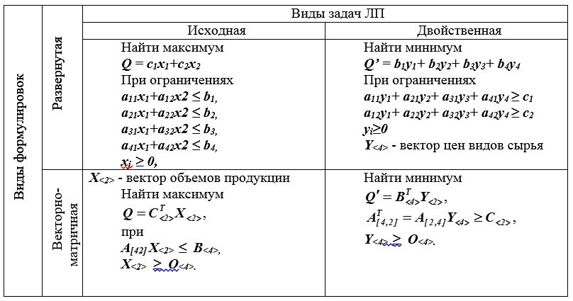
Стоимость ед. ресурса | 5 | 3 | 1 | 8 | 4 | 2 | 6 | Y

 | Необходимое для реализации плана количество ресурсов
 | 2700 | 4038 | 2978 | 2400 | 2936 | 1856 | 2700

 | Целева функция - Максимум прибыли
 | 30200

